Лист1
Основные переменные и целевая функция
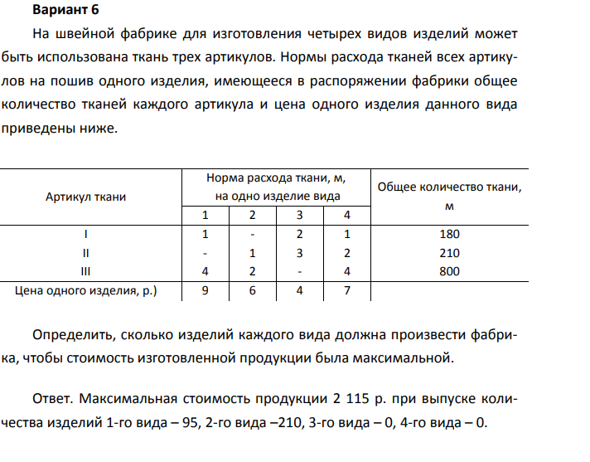
 |  |  |  |  | Целевая функция
 | 95 | 210 | 0 | 0
Цена одно изделия | 9 | 6 | 4 | 7 | 2115 | max

Требуется для производства( ограничения)

Артикул ткани | Норма расхода ткани, м, на одно изделие вида |  |  |  | Всего | Знак | Общее количество ткани, м

 | 1 | 2 | 3 | 4
Ткань 1 | 1 | 0 | 2 | 1 | 95 | <= | 180
Ткань 2 | 0 | 1 | 3 | 2 | 210 | <= | 210
Ткань 3 | 4 | 2 | 0 | 4 | 800 | <= | 800

